庶務事務サービス手順
 |  | 庶務事務サービスの環境構築手順書
実施分担
日本側 | １．リリース環境の情報
 |  | （１）庶務事務のDBサービス環境
 |  |  | ①エンドポイント（ホスト名） |  |  | 192.168.10.209
 |  |  | ②ユーザー |  |  | postgres
 |  |  | ③パスワード |  |  | password
 |  |  | ④Port |  |  | 5432

 |  | （２）庶務事務WEBの情報
 |  |  | ①ホスト名 |  |  | http://192.168.10.208:7070
 |  |  | ②Port |  |  | 7070
 |  |  | ③ドメイン名

 |  | （3）HTTPSの証明書
 |  |  | ①keyファイル
 |  |  | ②証明書ファイル

 |  | （4）本番PCの構成
 |  |  | マシン１ | 名称 |  | HOKUSEN-HR-AP
 |  |  |  | ローカルIP |  | 192.168.10.208
 |  |  |  | vCPU |  | 4
 |  |  |  | メモリ |  | 8,192

 |  | （5）人給側のDBサービス環境 |  |  |  | （人給側とデータ連携処理で利用）
 |  |  | ①エンドポイント（ホスト名）
 |  |  | ②ユーザー
 |  |  | ③パスワード
 |  |  | ④Port
 |  |  | ⑤DB名(サービス名)

 |  | （6）駅すぱあと環境 |  |  |  | （駅すぱあと機能で利用）
 |  |  | アクセスキー
 |  |  | アクセスURL

 |  | （7）メールサーバ情報 |  |  |  | （メール送信処理で利用）
 |  |  | smtpサーバー
 |  |  | ポート番号
 |  |  | 暗号化
 |  |  | 認証
 |  |  | ユーザー名
 |  |  | パスワード
 |  |  | 備考

 |  | （8）v7データ検索
 |  |  | v 7のデータベースでは、次のsqlでそれぞれ検索し、結果をDATAシートページにcopyします。
 |  |  | 1.select * from djnd4001 where cde_sybt = '004' and dend >= current_timestamp and dta5 is null

日本側 | ２．庶務事務PostgreDB配置
 |  | ２．１データベスを作成する
 |  | TM用 |  |  | tenant
 |  | 業務側用 |  |  | ohr

 |  | ２．2 pg_hba.conf制御規則追加
 |  | Program Files\PostgreSQL\17\data\pg_hba.conf
 |  | 上のパスの下のファイルアクセス制御規則の追加
 |  | host all all 192.168.10.208/24 scram-sha-256
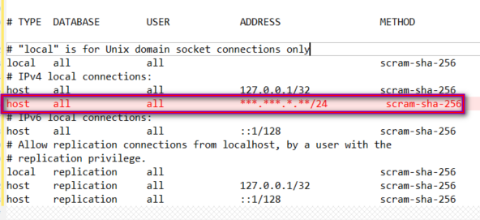

大連側 | ３．プログラムをビルドする

日本側 | ４．サービス環境のインストールと起動する
 |  | シート「４．OHRサービスをインストール手順」を参照ください。

日本側 | ５．庶務事務固有情報を導入する
 |  | シート「５．庶務事務固有情報を導入する」を参照ください。

日本側 | ６．サービスを再起動する
 |  | シート「６．サービスを再起動する」を参照ください。

 | ↑↑↑ここで運行環境を構築完了する↑↑↑

 |  |  | SET url='http://192.168.10.208:7070:',

４．OHRサービスをインストール手順
１． インストールファイルを任意位置にコピーまた解凍する
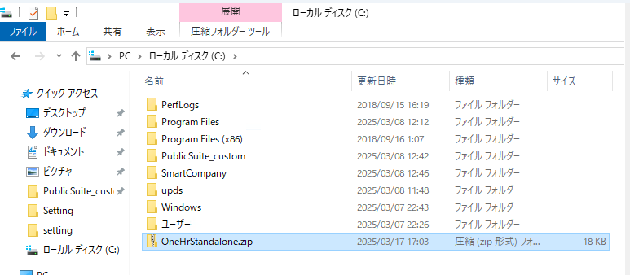

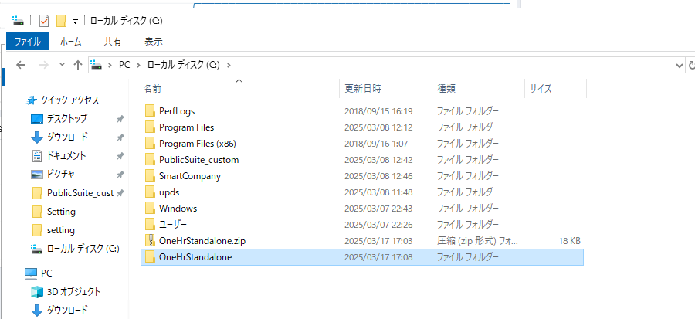

２．インストール配置ファイルの内容を確認する

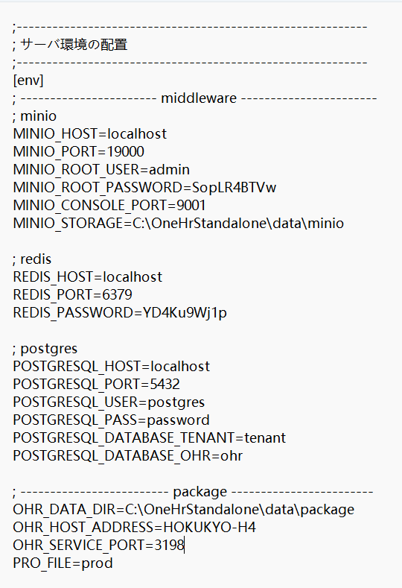

 | ※ディフォルト値のまま、不要です。

３．「allow.execute.ps1.script.bat」スクリプトファイルを右クリックし、「管理者として実行」をクリックする

４．「suite.install.ps1」スクリプトファイルを右クリックし、「PowerShellで実行」をクリックする
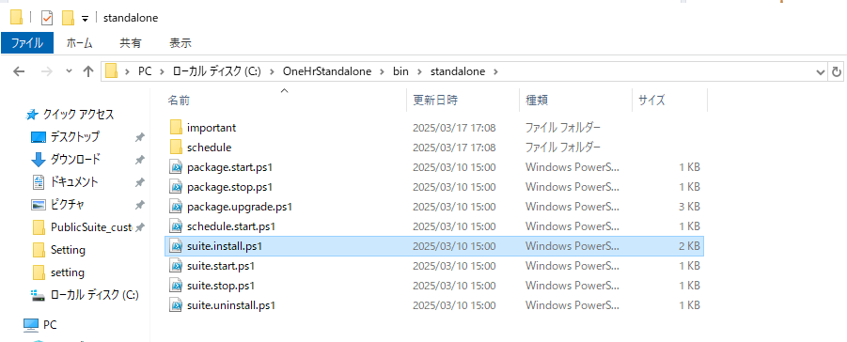

 | ■ ”y”を入力して、インストール処理を実行する

 | ■ インストールが完了したら、Enterキーを押下するとウインドウを閉じる
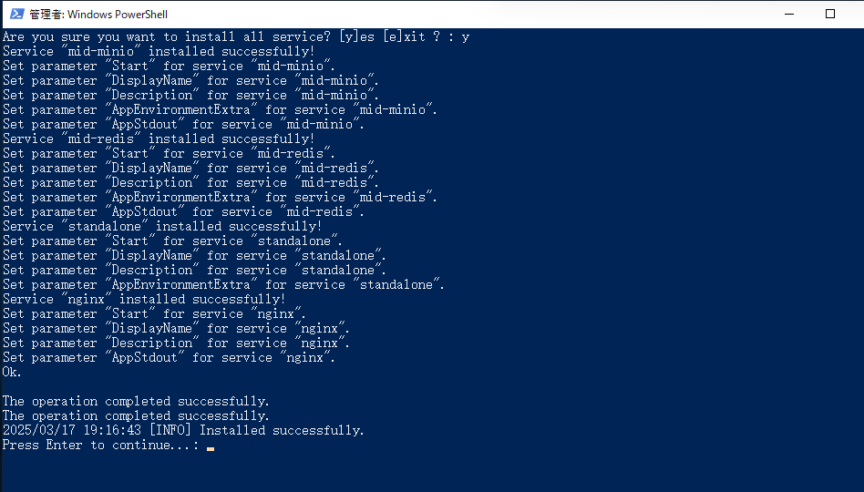

５．「suite.start.ps1」スクリプトファイルを右クリックし、「PowerShellで実行」をクリックする
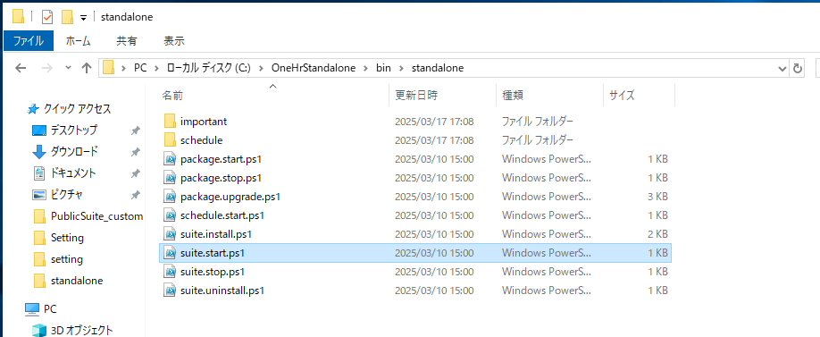

 | ■ ”y”を入力して、すべてサービスを起動する

 | ■ 起動が完了したら、Enterキーを押下するとウインドウを閉じる
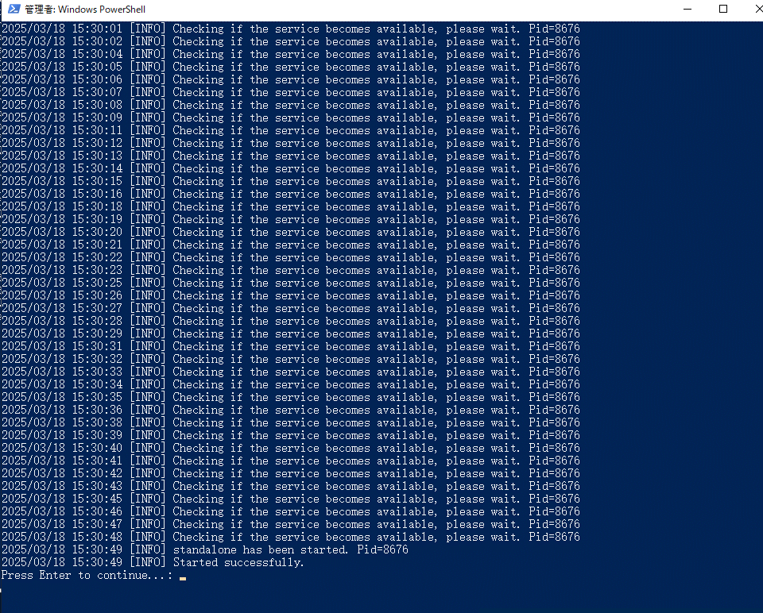

6．■ストレージバケットの作成を実施してください。
 | シート「F１．MINIOを配置する」を参照ください。

7．■Tenant情報を導入SQL文を実施してください。
 | ■Tenant情報を導入SQL文を実施してください。
 | ※データベス「tenant」
 | （１）国際化情報
 |  | パス：「..\1.tenant\i18n_svc_message.sql」ファイルを実施してください。
 |  | パス：「..\1.tenant\i18n_web_message.sql」ファイルを実施してください。
 |  | パス：「..\1.tenant\url_info.sql」ファイルを実施してください。
 |  | パス：「..\1.tenant\ohr_help.sql」ファイルを実施してください。

 | （２）Tenant情報
 |  | ↓SQLを実施してください。
 |  | UPDATE tenant
 |  | SET url='http://192.168.10.208:7070',
 |  | system_config= jsonb_set(system_config ::jsonb, '{shainnoLength}', '"8"')
 |  | WHERE tenant_id='public';

 |  | UPDATE tenant SET system_config= jsonb_set(system_config ::jsonb, '{enableEmail}', 'false')
 |  | WHERE tenant_id='public';

 |  | UPDATE tenant SET system_config= jsonb_set(system_config ::jsonb, '{enableTransportSetting}', 'false')
 |  | WHERE tenant_id='public';

 |  | UPDATE tenant SET system_config= jsonb_set(system_config ::jsonb, '{enableLecture}', 'true')
 |  | WHERE tenant_id='public';

 |  | UPDATE tenant SET support_applications = '{em,mdm,personal-portal,taxadjustment}'
 |  | WHERE tenant_id='public';

 |  | INSERT INTO async_task_resource_distribution
 |  | (cpu_cores, ram, host_address)
 |  | VALUES(4, 8192, 'HOKUSEN-HR-AP');

7．Windows起動時に自動的に起動するように設定する場合は、「win-create-task-job.bat」スクリプトファイルを右クリックし、「管理者として実行」をクリックする

６．サービスを再起動する
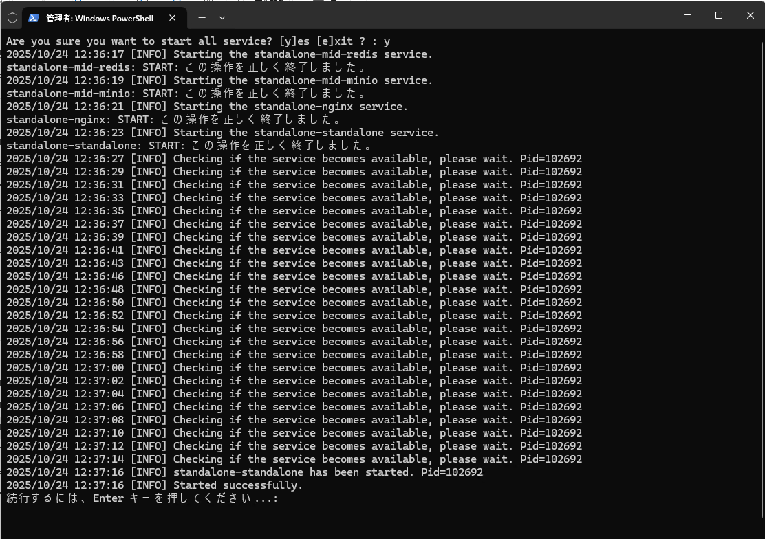
1．「suite.stop.ps1」スクリプトファイルを右クリックし、「PowerShellで実行」をクリックする
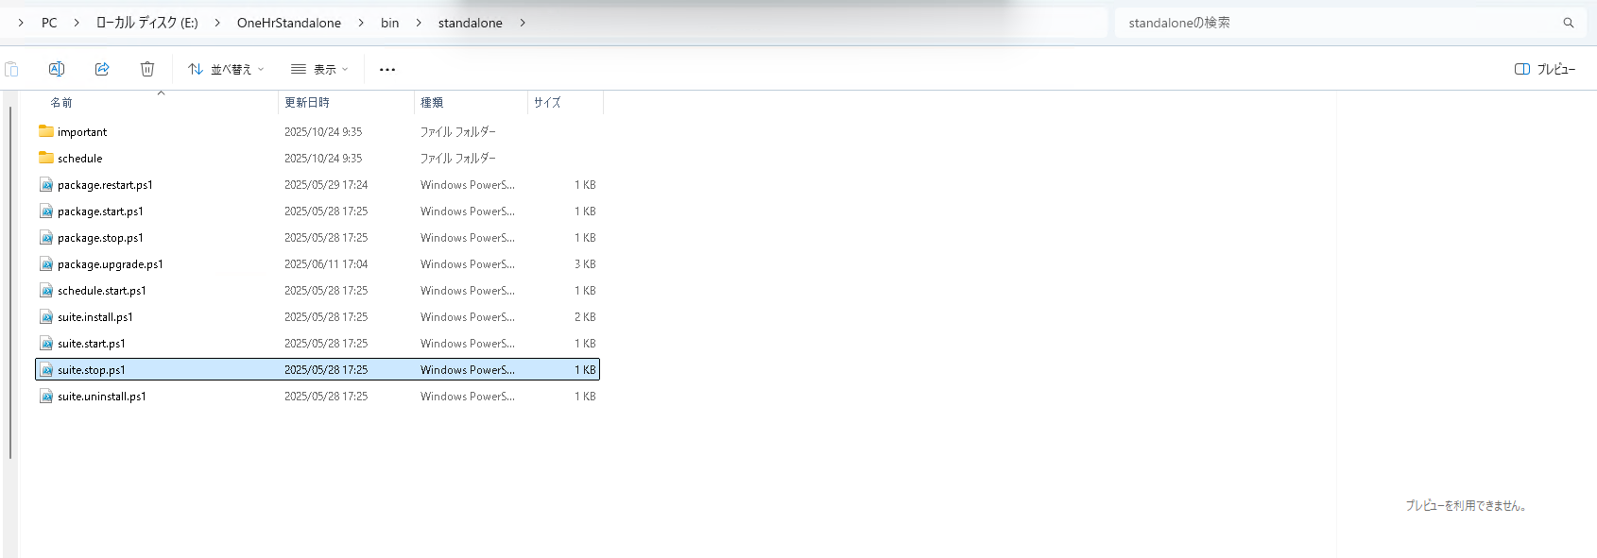

 | ■ ”y”を入力して、すべてサービスをストップする

 | ■ ストップが完了したら、Enterキーを押下するとウインドウを閉じる

2．「suite.start.ps1」スクリプトファイルを右クリックし、「PowerShellで実行」をクリックする
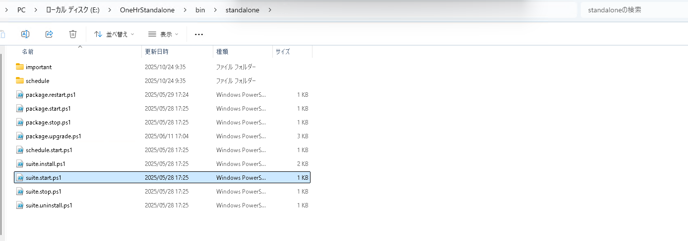

 |  | y

 | ■ ”y”を入力して、すべてサービスを起動する

 | ■ 起動が完了したら、Enterキーを押下するとウインドウを閉じる

F１．MINIOを配置する
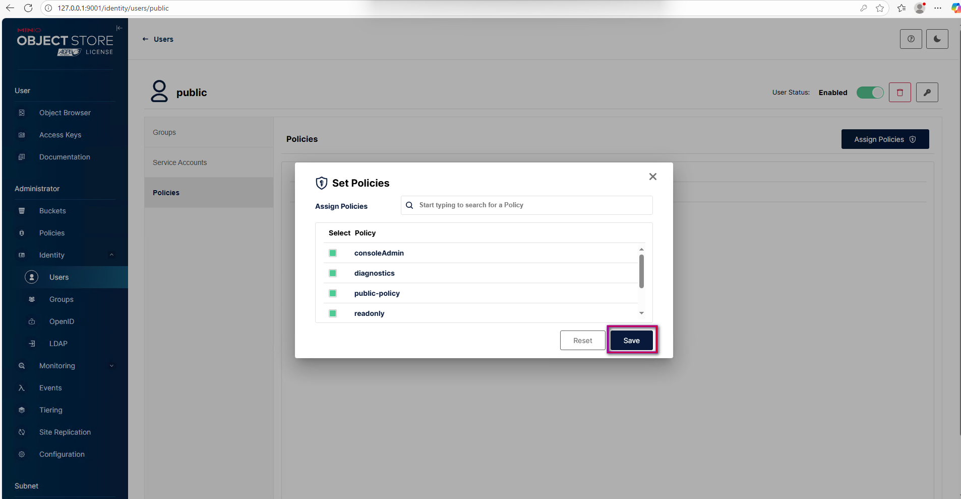
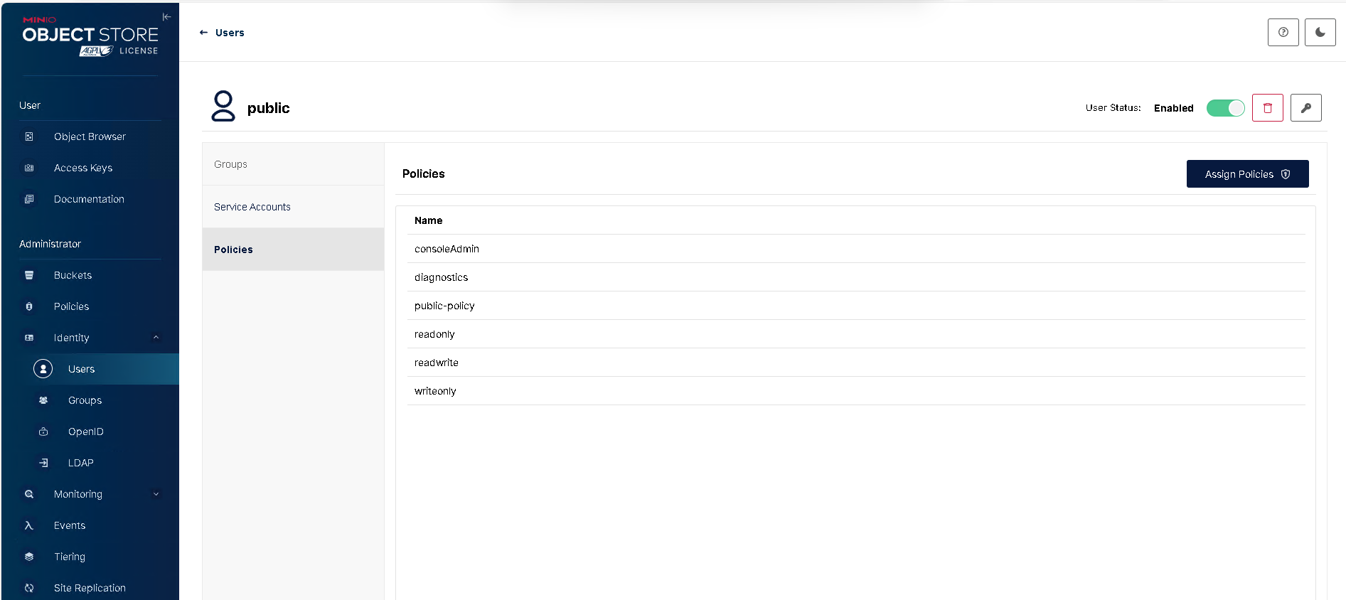
下記URLでMINIOのコンソールをログイン
 | http://127.0.0.1:9001/login
 | admin/SopLR4BTVw

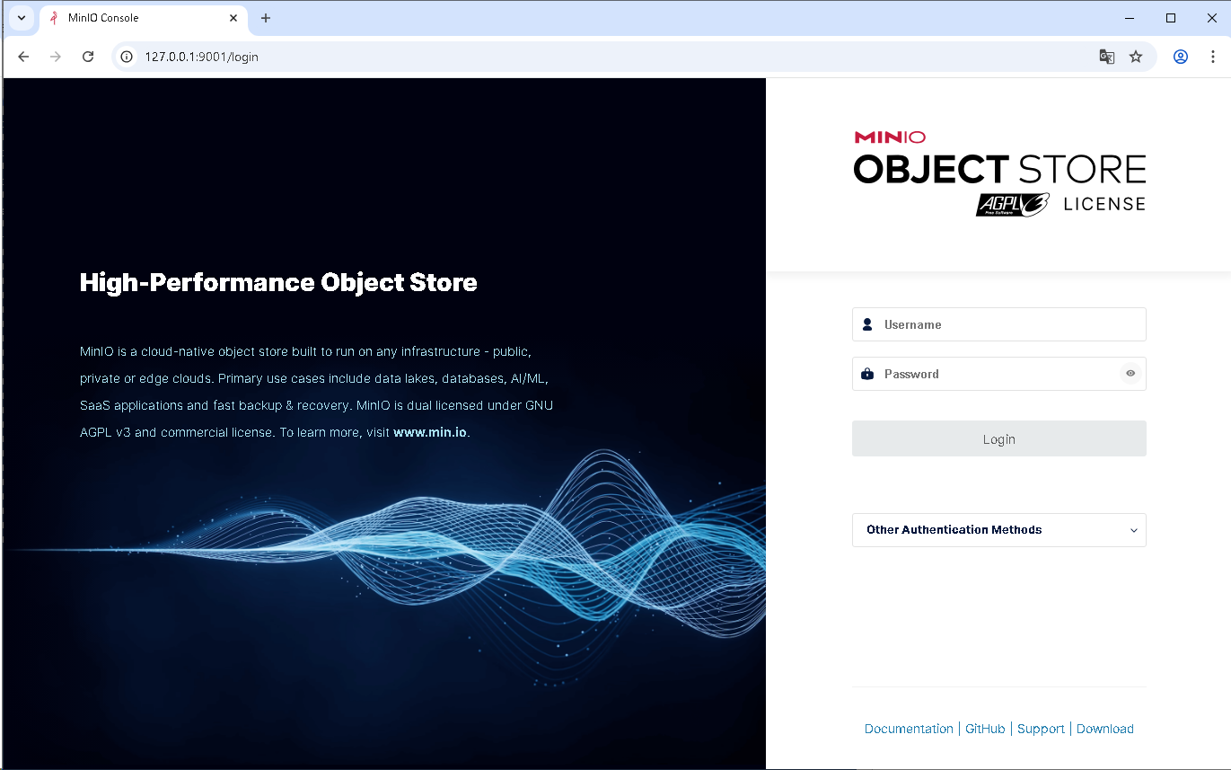



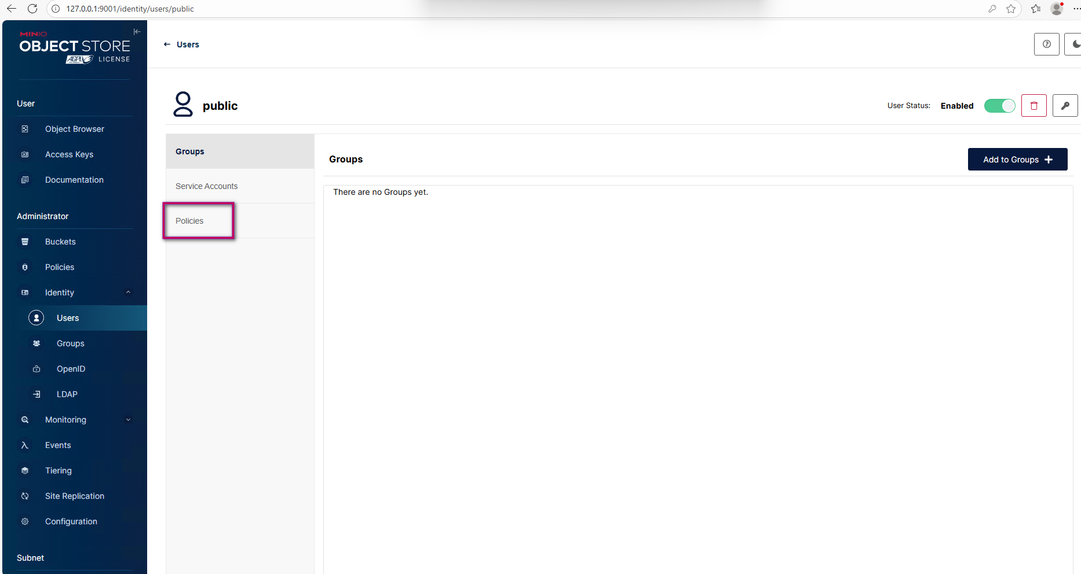

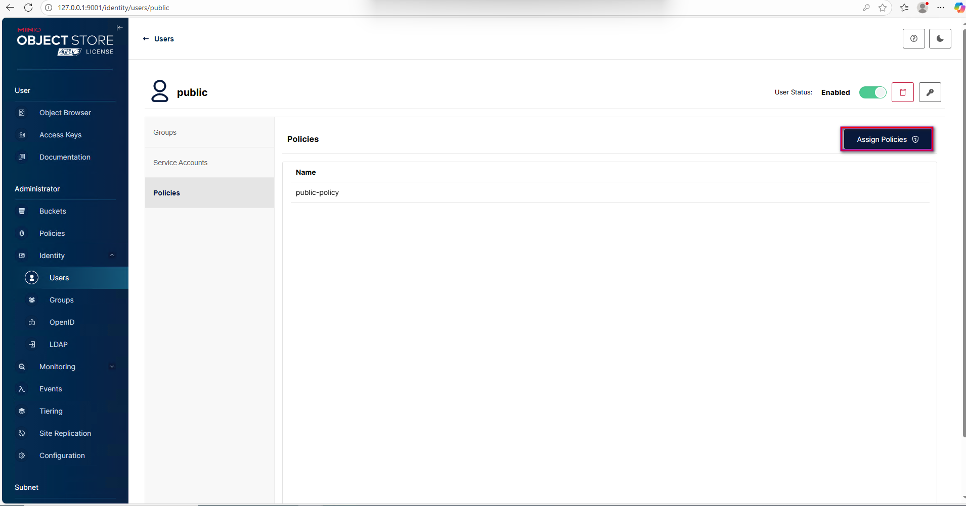

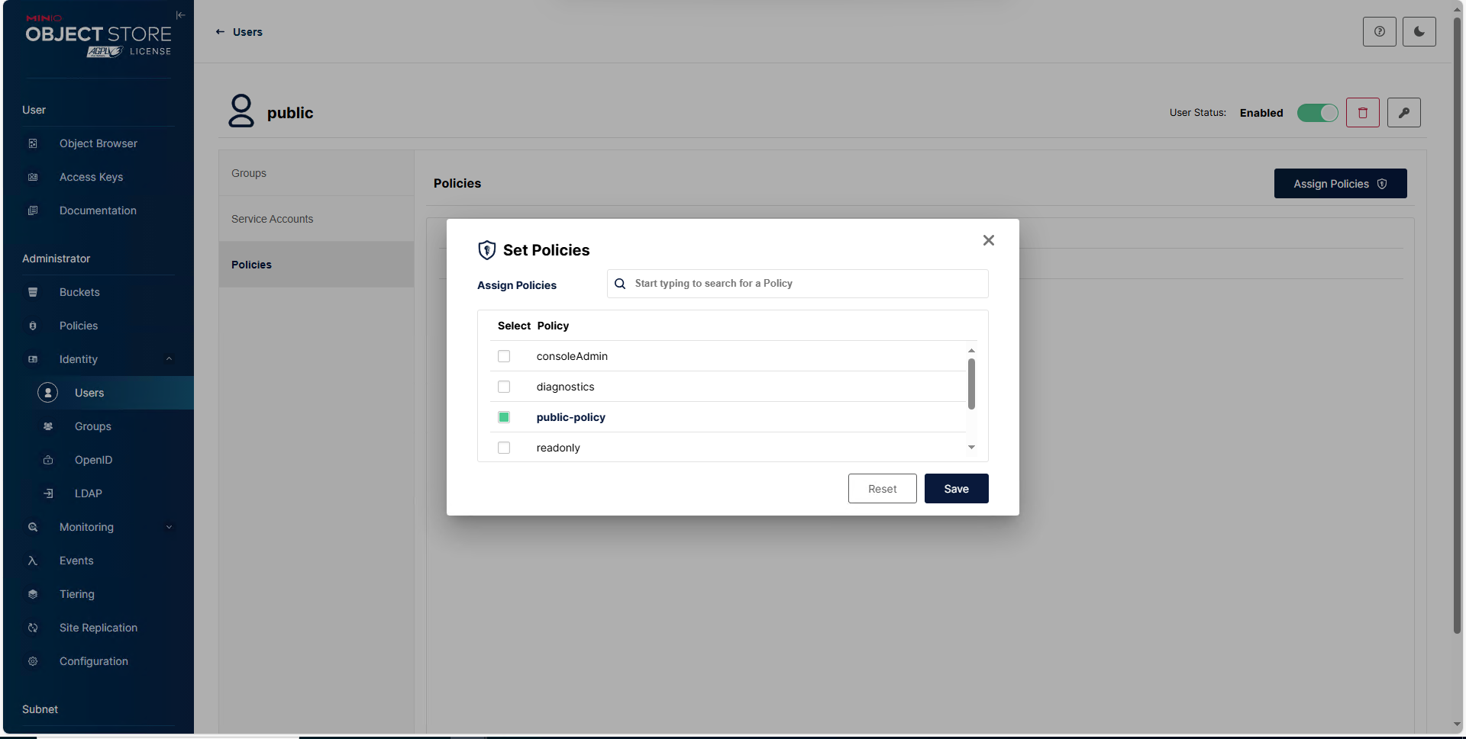

すべてチェック、保存

DBバックアップ手順
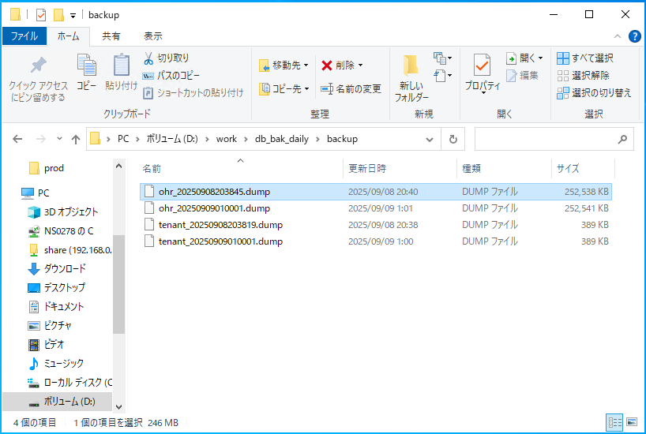
① PHR_DB_BACKフォルダをDBサーバーにコピーする

② フォルダにの「dbConnection_backup.config」ファイルを更新する
 | key=Value ※下記キーが修正しないでください※
 | DBUSER=postgres |  | → データベースユーザー
 | DBPASSWORD=passwordxxx |  | → データベースパスワード
 | DBNAME_OHR=ohr |  | → データベース名（ohr）
 | DBNAME_TENANT=tenant |  | → データベース名（tenant）
 | DBSERVER=localhost |  | → データベースIP
 | PORT=5432 |  | → データベースポート
 | POSTGRE_PATH=E:\Program Files\PostgreSQL\16\bin |  | → postgresインストールフォルダのbinパスに設定
 | SAVE_DAYS=30 |  | → バックアップのDMP保存時間(単位:日)

③ windowsタスクスケジューラを追加
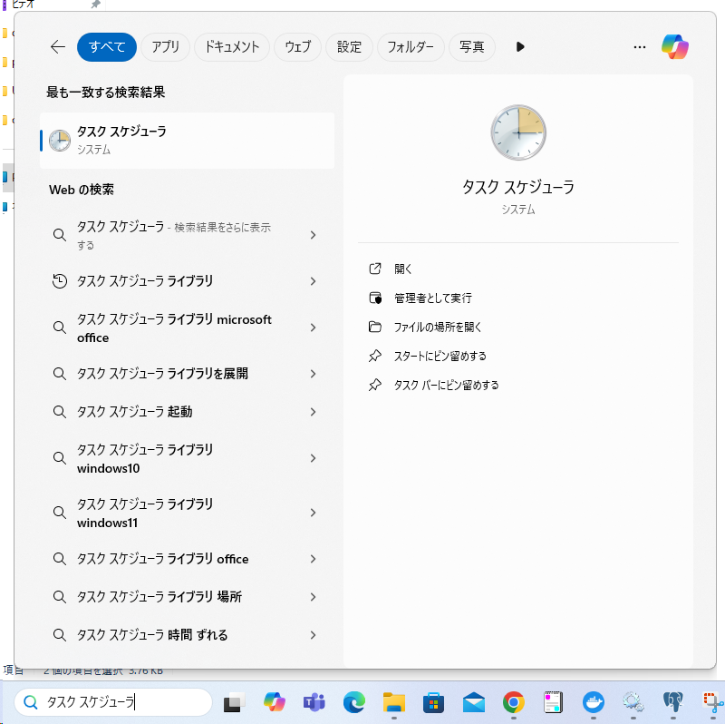

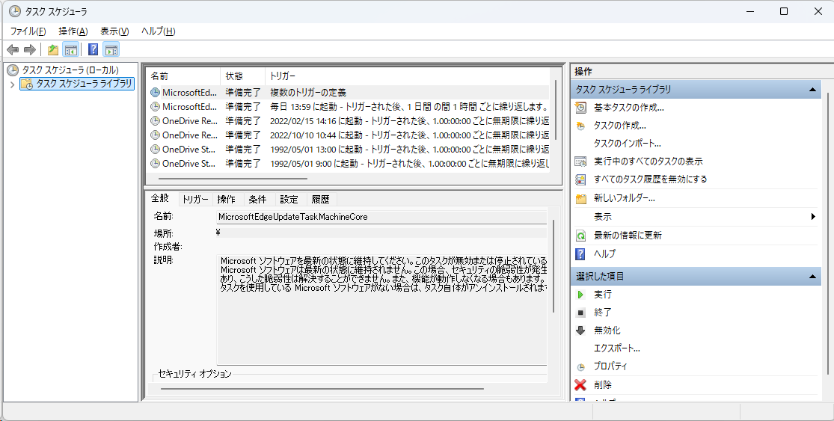

 | タスク作成（ohr、tenantが別々で作成）
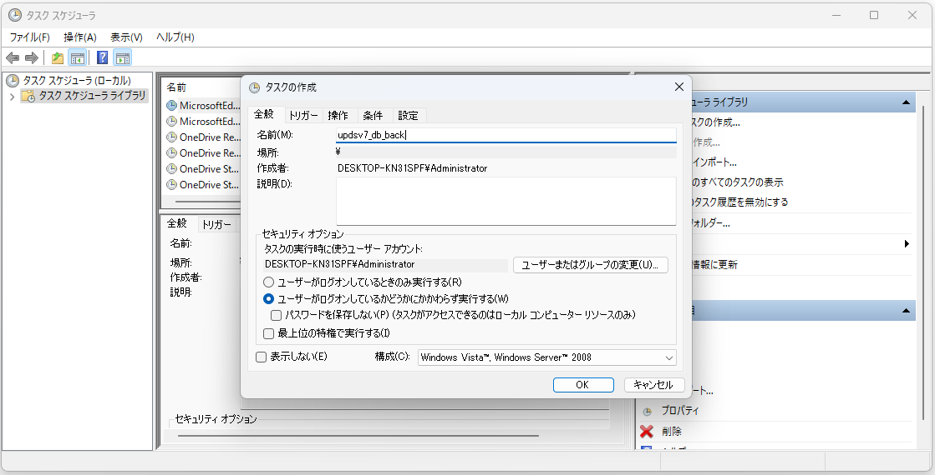

 | トリガー追加
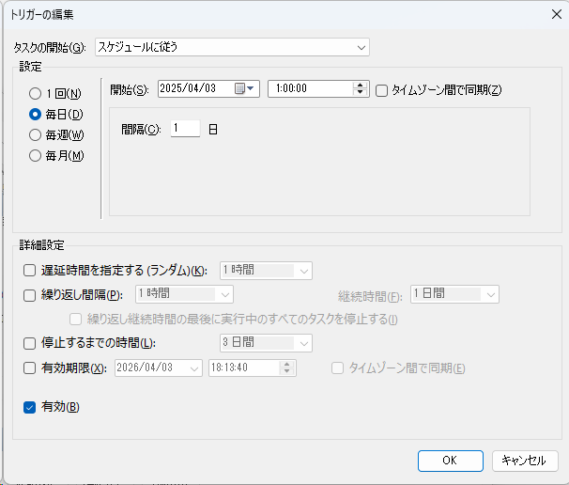

 |  | OK
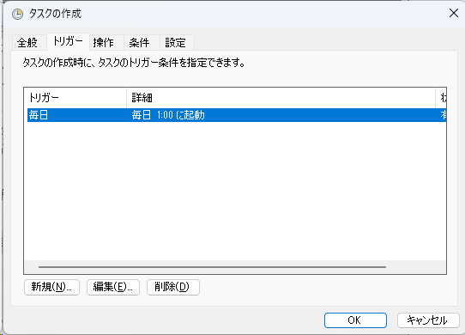

 | 操作設定
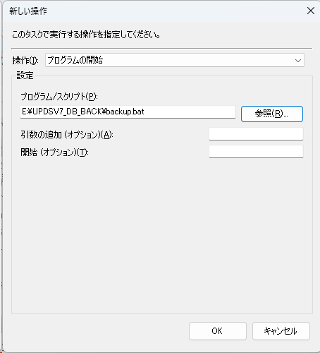

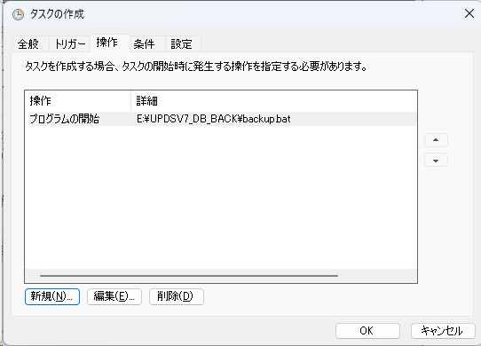

 | OK押下、サーバーパスワード設定で、タスク作成完了

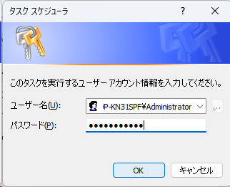

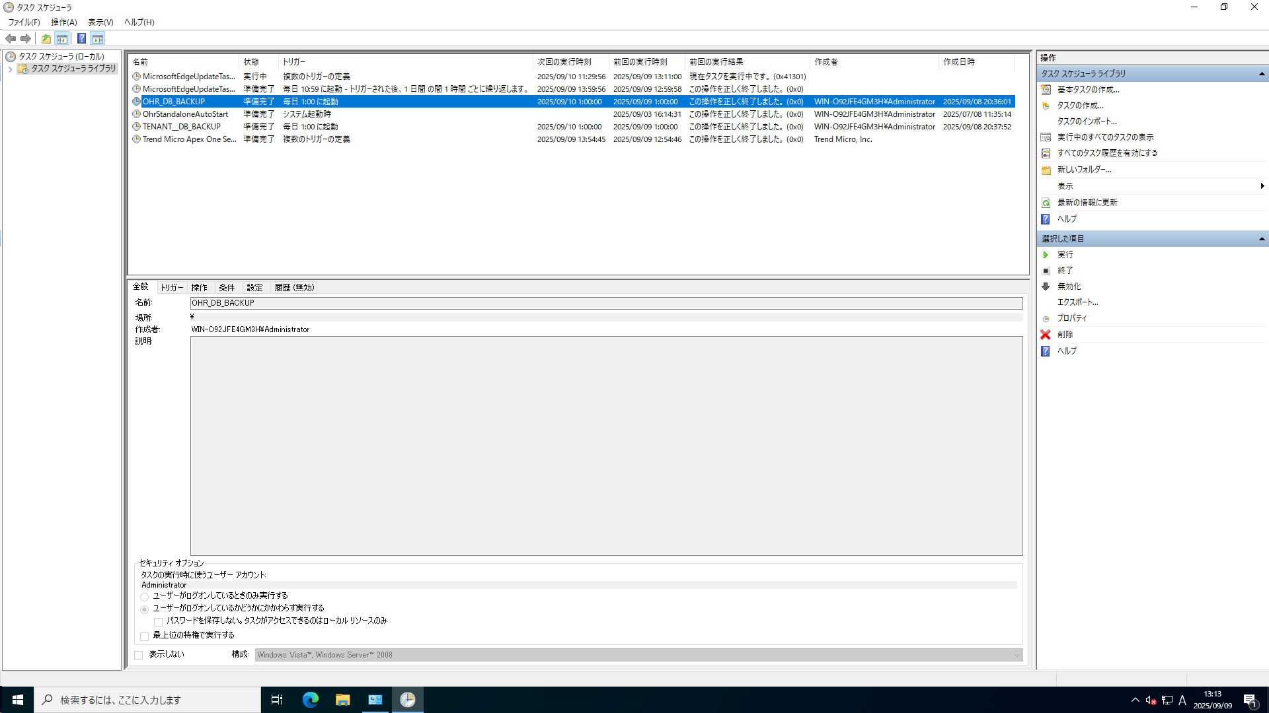

 | 一回実行で、検証する
 | 右クリックで、実行するをクリックする
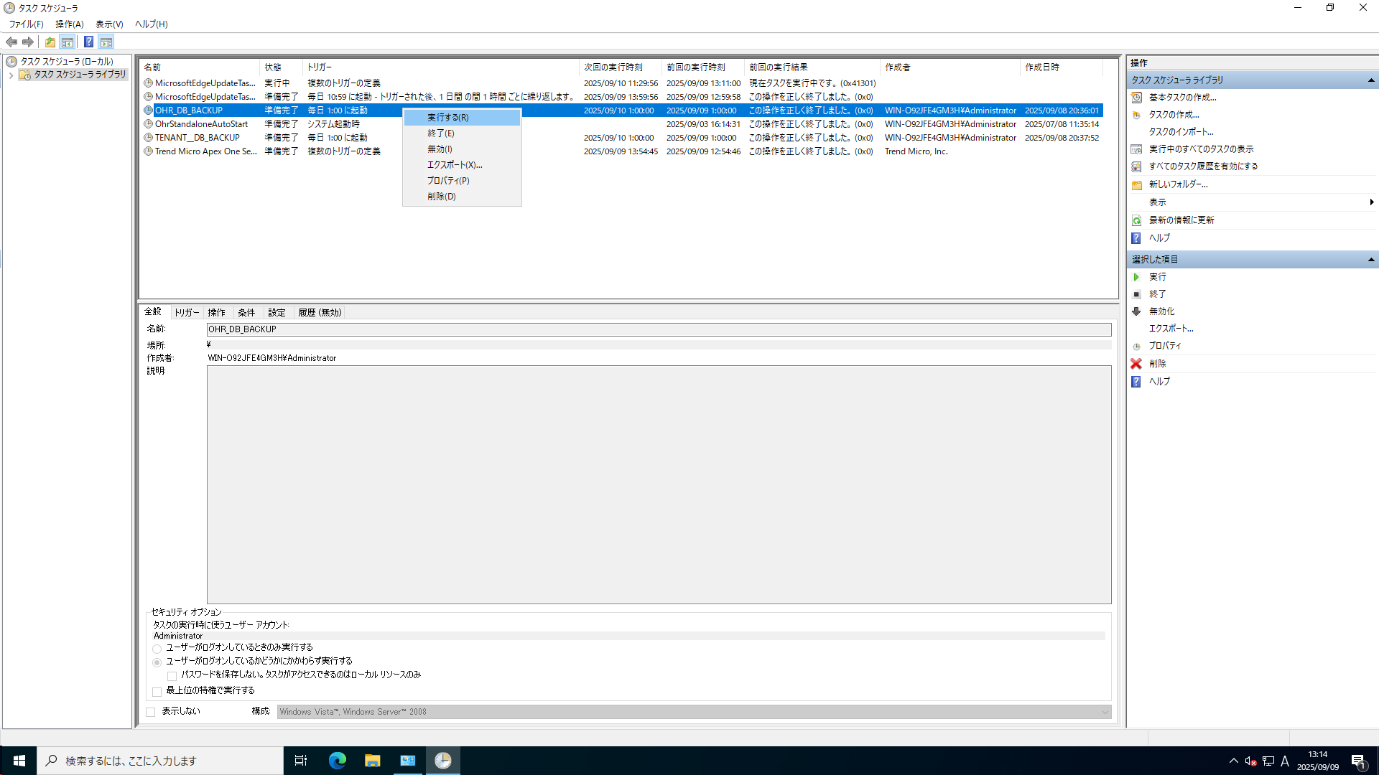

 | 正しく動くすれば、backupフォルダにdumpファイルを作成します。

